상품제안서
단체행사 안전 통풍망사조끼 | 상품코드: S26997

 |  |  |  |  |  |  | 02-713-8555 | www.synergygift.co.kr
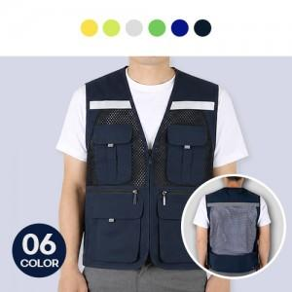

【상세/제작정보】 | <p>※기본 벌크포장 입니다.(개별OPP 추가옵션)</p>

【인쇄/포장옵션】 | 실크 / OPP(비닐)

【공급단가】 | 수량 | 50~ | 100~ | 500~ | 1,000~ | 2,000~
*VAT별도 | L | 13,000원 | 12,700원 | 12,300원 | 11,700원 | 11,290원
 | 2XL | 13,000원 | 12,700원 | 12,300원 | 11,700원 | 11,290원
 | 3XL | 13,650원 | 13,330원 | 12,910원 | 12,280원 | 11,860원

【상품 URL】 | https://www.synergygift.co.kr:443/src/goods_detail.php?gdno=26997

